Formatos cond. Administrador
Formatos condicionales

El administrador de reglas

El Administrador de reglas nos permite ver los formatos condicionales que hay en un rango determinado o en toda la hoja, nos permite editarlos para modificarlos, nos permite borrarlos, y nos permite modificar el orden de aplicación de las distinyas reglas. Esta imagen es un ejemplo.

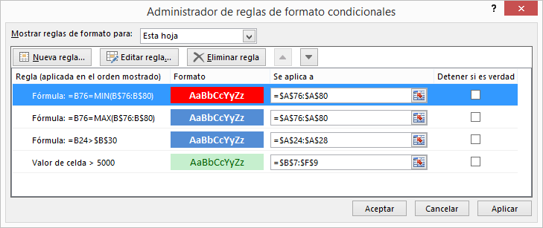

Ejemplo
1- Aplica relleno verde al valor más alto
2- a continuación, aplica relleno amarillo a los valores por encima del promedio
3- Desde el administrador de reglas, consigue que el valor más alto se vuelva a ver con relleno verde

 | Ventas
Enero | 42,234.00 €
Febrero | 54,733.00 €
Marzo | 26,157.00 €
Abril | 52,086.00 €
Mayo | 58,345.00 € |  | Excel siempre aplica la última refla creada si en una hay conflicto con dos reglas, para cambiarlo, tenemos que ir a administrar reglas y poner primero la que queramos.
Junio | 64,069.00 €
Julio | 65,060.00 €
Agosto | 48,876.00 €
Septiembre | 67,836.00 €
Octubre | 25,175.00 €
Noviembre | 73,124.00 €
Diciembre | 71,913.00 €

Ejercicio
Parametrizar reglas de barras, iconos o escalas de color
Ejemplo: aplica una regla de formato condicional de barras en la segunda columna numérica que sólo muestre las barras, escaladas entre 0 y 100.000

 | Ventas
Enero | 42,234.00 € | 42,234.00 €
Febrero | 54,733.00 € | 54,733.00 €
Marzo | 26,157.00 € | 26,157.00 €
Abril | 52,086.00 € | 52,086.00 €
Mayo | 58,345.00 € | 58,345.00 €
Junio | 64,069.00 € | 64,069.00 €
Julio | 65,060.00 € | 65,060.00 €
Agosto | 48,876.00 € | 48,876.00 €
Septiembre | 67,836.00 € | 67,836.00 €
Octubre | 25,175.00 € | 25,175.00 €
Noviembre | 73,124.00 € | 73,124.00 €
Diciembre | 71,913.00 € | 71,913.00 €

Formatos cond. fórmula
Formatos condicionales

Como ya se ha visto, Excel ofrece una completa colección de reglas de formato condicional que cubren una gran parte de las necesidades que podamos tener. Pero, en ocasiones, no será posible usar ninguna de las reglas que nos proporciona Excel. Esto puede ocurrir en los siguientes casos:

a- Cuando ninguna de las reglas se ajusta a la condición que queremos que se cumpla para que se aplique el formato en las celdas seleccionadas.

b- Cuando queremos aplicar un formato condicional a unas celdas, y la condición a cumplir no depende de su contenido
Ejemplo. Que aparezcan con fondo azul y letra blanca los nombres de las personas que miden más de la estatura especificada.

 | estatura |  | CÓMO DAR FORMATO A LAS CELDAS DE UN RANGO CUANDO EL FORMATO NO DEPENDE DEL CONTENIDO DE LAS CELDAS DE DICHO RANGO, SINO DEL CONTENIDO DE OTRAS CELDAS En este ejemplo nos interesará aplicar un formato condicional a las celdas del rango A12:A16, aunque el formato a aplicar no dependa del contenido de dichas celdas, sino del contenido de las celdas B12:B16. En este caso, el formato condicional se aplica mediante fórmula, tal y como se puede observar en este ejemplo.
persona 1 | 175
persona 2 | 170
persona 3 | 184
persona 4 | 179
persona 5 | 169

estatura: | 178

PASOS A SEGUIR PARA RESOLVER EL EJEMPLO:

1- Seleccionamos el rango al que queremos aplicar el formato condicional, en este caso, A12:A16
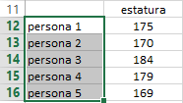

2- En el botón "Formato condicional" de la cinta de opciones "Inicio" seleccionamos la opción "Nueva regla" y "Utilice una fórmula que determine...". A continuación escribimos la fórmula que corresponda, teniendo muy en cuenta que la fórmula hay que escribirla pensando que estamos en la celda del rango seleccionado que se ve con fondo blanco (en este caso, A12), pero sin olvidar que dicha fórmula debe funcionar para el resto de celdas del rango seleccionado (cuidado, pues, con los "$" que Excel pone por defecto, y que en la mayoría de casos deberemos modificar). En este ejemplo, la fórmula que debemos poner debe reflejar lo siguiente: ¿Qué condición debe cumplirse para que la celda A12 se muestre en un formato determinado? La respuesta: cuando la estatura correspondiente a "persona 1", que está en B12, sea superior a la estatura especificada en B18 (sin olvidar que la fórmula tiene que seguir siendo válida para "persona 2", "persona 3", ...). Es decir, después de pensar qué "dólares" ponemos, vemos que la fórmula debe ser =B12>B$18 Una vez puesta la fórmula, especificamos el formato que se debe aplicar.

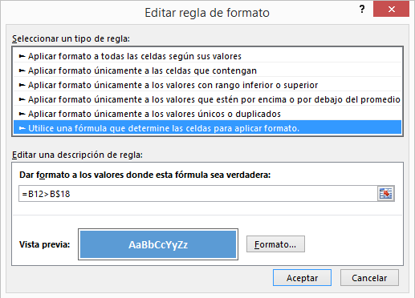

Ejemplo. Se desea que aparezcan con fondo azul y letra blanca el nombre de la persona más alta, y en rojo el de la más baja.

 | estatura
persona 1 | 175
persona 2 | 170
persona 3 | 184
persona 4 | 179
persona 5 | 169

En este ejemplo, sobre el rango A65:A69 de esta hoja, hay que aplicar dos formatos condicionales: una para la persona más alta y el otro para la más baja. A continuación se muestran las capturas de pantalla correspondientes a cada formato condicional. El proceso a seguir es el mismo que el descrito en el ejemplo anterior.

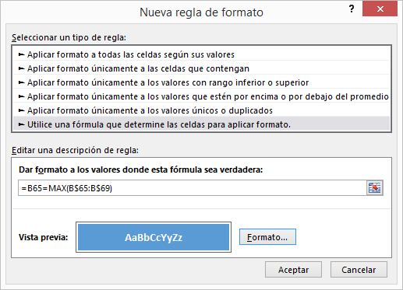
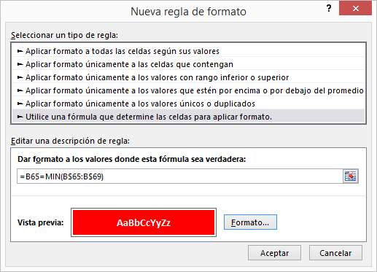

Ejemplo. Nos interesa resaltar el nombre de los productos que tienen las unidades en existencia por debajo del valor que se especifique en la celda indicada

Producto | Uds existencia
Producto_01 | 5 |  |  | Uds existencia < | 20
Producto_02 | 9
Producto_03 | 34
Producto_04 | 8
Producto_05 | 16
Producto_06 | 23
Producto_07 | 51
Producto_08 | 19
Producto_09 | 39
Producto_10 | 26

Ejemplo. Nos interesa resaltar la fila entera correspondiente a personas que han nacido entre el día 1 y el día 15 de cualquier mes de cualquier año

Persona | Fecha nacimiento | Sexo
Persona 01 | 2014-04-05 | H |  |  | Siempre que sean filas y no columnas tenemos que dejar el $ delante de la letra.
Persona 02 | 2004-11-01 | M
Persona 03 | 2006-09-28 | M
Persona 04 | 2013-09-08 | H
Persona 05 | 2007-03-21 | M
Persona 06 | 2012-07-03 | H
Persona 07 | 2009-04-20 | M
Persona 08 | 2013-09-21 | M
Persona 09 | 2010-02-08 | H
Persona 10 | 2009-06-05 | H
Persona 11 | 2013-03-20 | H
Persona 12 | 2011-12-23 | M
Persona 13 | 2006-12-02 | M
Persona 14 | 2004-09-25 | H
Persona 15 | 2009-10-11 | M
Persona 16 | 2010-04-27 | M
Persona 17 | 2012-11-13 | H
Persona 18 | 2005-03-25 | M
Persona 19 | 2006-04-28 | H
Persona 20 | 2006-03-03 | M

Trabajo personal
Para cada ejemplo, haz una copia del listado anterior y elimina los formatos condicionales de la copia antes de aplicar los nuevos

- Resalta las filas enteras que correspondan a mujeres nacidas en abril
- Resalta las filas enteras que correspondan a personas que han nacido un lunes
- Resalta las filas enteras que correspondan a personas del sexo que se especifique nacidas antes del año que se especifique

Sexo:
año:

Insertar gráficos
Insertar gráficos

1- Realiza un gráfico que nos facilite el análisis de las ventas de los 12 meses del año. Escoge un gráfico de líneas, y sitúalo a la derecha de los datos, adaptando su tamaño

 | Ventas
Enero | 42,234.00 €
Febrero | 54,733.00 €
Marzo | 26,157.00 €
Abril | 52,086.00 €
Mayo | 58,345.00 €
Junio | 64,069.00 €
Septiembre | 67,836.00 €
Octubre | 25,175.00 €
Noviembre | 73,124.00 €
Diciembre | 71,913.00 €
 | Ventas
Enero | 42,234.00 €
Febrero | 54,733.00 €
Marzo | 26,157.00 €
Abril | 52,086.00 €
Mayo | 58,345.00 €
Junio | 64,069.00 €
Julio | 65,060.00 €
Agosto | 48,876.00 €
Septiembre | 67,836.00 €
Octubre | 25,175.00 €
Noviembre | 73,124.00 €
Diciembre | 71,913.00 €

Un gráfico es un conjunto de muchos elementos que se pueden modificar individualmente (leyenda, series, ejes, títulos, líneas de división,…)

2- Como todas las ventas están por encima de 20.000 €, decides que el eje vertical empiece en 20.000
3- También quieres que la línea salga en color rojo
4- Quieres cambiar el título del gráfico por Ventas anuales. Observa que puedes características del Título del gráfico: relleno y bordes, efectos, …

5- Consideras que el gráfico es poco atractivo, y pruebas de cambiar el color del área del gráfico y del área de trazado

6- Aunque este gráfico ya te parece bastante bien, quieres probar con otros tipos de gráficos. Para ello decides copiar el gráfico al lado, y en la copia probar otros tipos. Finalmente, decides escoger uno de barras

7- Aplica un filtro para visualizar sólo las ventas de abril, mayo y junio.

Un nuevo gráfico
1- Realiza un nuevo gráfico de columnas a partir de los datos de la lista inferior
2- Sitúa la leyenda en otra posición
3- Haz que el eje vertical se vea en millones
4- Aplica algún filtro
5- Como se ve demasiado pequeño, decides moverlo a una hoja específica para el gráfico

 | Fábrica 1 | Fábrica 2 | Fábrica 3
Año 2001 | 3,000,000.00 € | 2,800,000.00 € | 3,300,000.00 €
Año 2002 | 3,270,000.00 € | 2,996,000.00 € | 3,234,000.00 €
Año 2003 | 3,106,500.00 € | 3,265,640.00 € | 3,331,020.00 €
Año 2004 | 3,199,695.00 € | 3,461,578.00 € | 3,464,261.00 €
Año 2005 | 3,391,677.00 € | 3,669,273.00 € | 3,394,976.00 €
Año 2006 | 3,357,760.00 € | 3,669,273.00 € | 3,666,574.00 €
Año 2007 | 3,525,648.00 € | 3,926,122.00 € | 3,483,245.00 €
Año 2008 | 3,631,417.00 € | 4,043,906.00 € | 3,378,748.00 €
Año 2009 | 3,631,417.00 € | 4,084,345.00 € | 3,581,473.00 €
Año 2010 | 3,522,474.00 € | 4,043,502.00 € | 3,796,361.00 €
Año 2011 | 3,522,474.00 € | 4,083,937.00 € | 3,872,288.00 €
Año 2012 | 3,698,598.00 € | 4,451,491.00 € | 4,027,180.00 €

Un gráfico XY (Dispersión)
1- Realiza un gráfico XY a partir de estos datos

Año | Ventas | Empleados
1990 | 8000 | 70
1992 | 12000 | 110
1998 | 15000 | 120
2000 | 18000 | 150
2005 | 12000 | 120
2007 | 13000 | 100
2010 | 11000 | 100
2011 | 10000 | 100
2012 | 10000 | 90
2013 | 11000 | 90
2014 | 12000 | 90
2015 | 16000 | 100

2- A partir del resultado, sitúa los empleados en un eje vertical secundario
3- Añade una línea de tendencia a la serie Ventas
4- A partir de los mismos datos, crea un gráfico de burbujas

Trabajo personal
1- Documéntate sobre cómo crear una plantilla de gráfico, y para qué nos puede servir
2- Consigue crear un gráfico similar al que se muestra en la imagen. Fíjate que tiene dos ejes verticales, uno para los habitantes, otro para el PIB. Esto se consigue haciendo que la serie PIB se visualice en un eje secundario

3- Una vez creado, crea una plantilla a partir de él, y crea un gráfico del segundo conjunto de datos, basado en la plantilla creada

País | Habitantes | PIB per cápita $
Alemania | 81,800,000 | 35,442.00 $
Austria | 8,375,000 | 39,634.00 $
Bélgica | 10,827,000 | 36,235.00 $
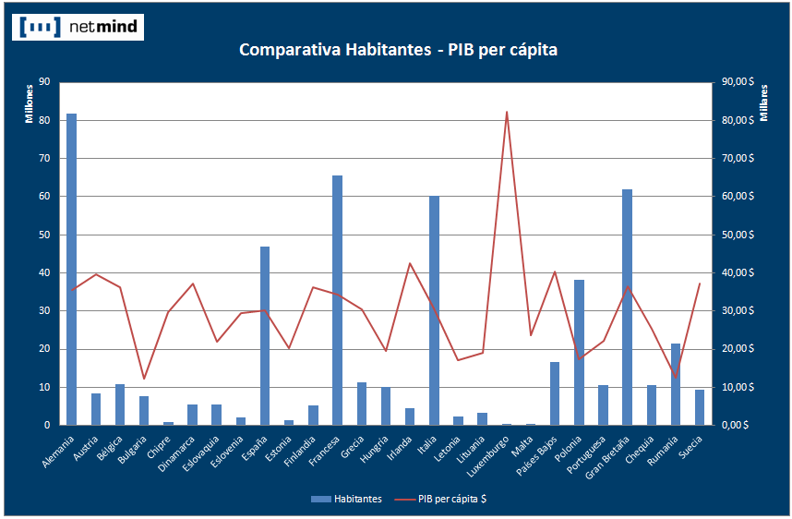
Bulgaria | 7,564,000 | 12,341.00 $
Chipre | 798,000 | 29,830.00 $
Dinamarca | 5,535,000 | 37,266.00 $
Eslovaquia | 5,425,000 | 22,040.00 $
Eslovenia | 2,047,000 | 29,472.00 $
España | 46,951,532 | 30,120.00 $
Estonia | 1,340,000 | 20,259.00 $
Finlandia | 5,351,000 | 36,217.00 $
Francesa | 65,447,374 | 34,208.00 $
Grecia | 11,295,000 | 30,535.00 $
Hungría | 10,013,000 | 19,499.00 $
Irlanda | 4,456,000 | 42,539.00 $
Italia | 60,340,000 | 30,581.00 $
Letonia | 2,248,000 | 17,071.00 $
Lituania | 3,329,000 | 18,946.00 $
Luxemburgo | 502,000 | 82,306.00 $
Malta | 413,000 | 23,760.00 $
Países Bajos | 16,578,000 | 40,431.00 $
Polonia | 38,167,000 | 17,482.00 $
Portuguesa | 10,638,000 | 22,190.00 $
Gran Bretaña | 62,008,000 | 36,523.00 $
Chequia | 10,507,000 | 25,395.00 $
Rumanía | 21,462,000 | 12,580.00 $
Suecia | 9,341,000 | 37,245.00 $

 | Ventas | Unidades
lunes | 31,096,101.00 € | 4,724
martes | 40,772,329.00 € | 12,158
miércoles | 16,585,745.00 € | 14,166
jueves | 12,079,602.00 € | 4,704
viernes | 11,856,770.00 € | 6,522
sábado | 19,312,374.00 € | 13,837
domingo | 24,005,473.00 € | 3,574

Minigráficos
Insertar minigráficos
A partir de los datos, nos interesa hallar minigráficos que permitan ver las tendencias de cada producto
Proceso para crer minigráficos en la columna del cuadro de datos:
1- Vamos a empezar por crear el minigráfico de Producto_01, así que nos situamos en E10.
2- En la ficha Insertar localizamos el grupo Minigráficos; seleccionamos de Líneas
3- Especificamos el rango de datos que queremos minigraficar (B10:D10) y aceptamos.
4- Copiamos la celda E10 al resto de productos. El resultado se muestra en la imagen

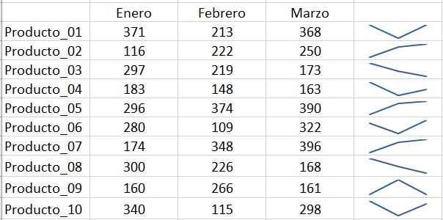
 | Enero | Febrero | Marzo
Producto_01 | 371 | 213 | 368
Producto_02 | 116 | 222 | 250
Producto_03 | 297 | 219 | 173
Producto_04 | 183 | 148 | 163
Producto_05 | 296 | 374 | 390
Producto_06 | 280 | 109 | 322
Producto_07 | 174 | 348 | 396
Producto_08 | 300 | 226 | 168
Producto_09 | 160 | 266 | 161
Producto_10 | 340 | 115 | 298

Una vez creados los minigráficos, si estamos encima de ellos, aparece una ficha contextual de minigráficos con opciones para modificarlos: tipo de gráfico, color, …

